Rubrica
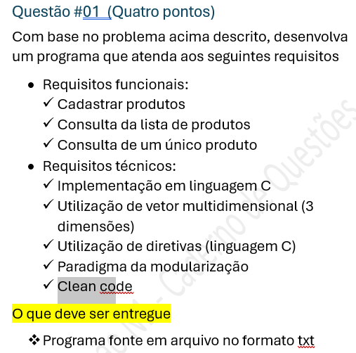

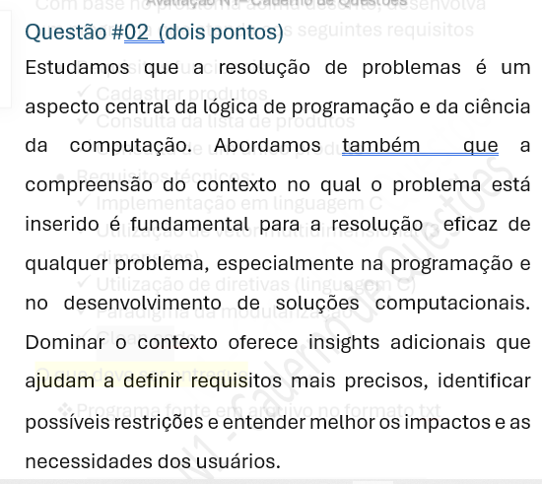

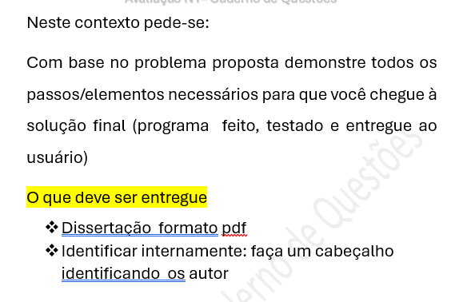

 |  | 10.00
Questão #01 (4 pontos) |  | 4.00
 | Testes do programa.........................................................................................................
1 | Mostra Menu do programa | 0.40 | 10% |  | 0.400 | 0.000 | 0.000 | 0.000
 | Cadastrar produto |  |  | 30% | 1.200
2 | Pede Seção/Gôndola/Produto | 0.20 | 5.00%
3 | Prevê Posição ocupada | 0.20 | 5.00%
4 | Prever Localização Inválida | 0.20 | 5.00%
5 | Prever Produto Cadastrado Anteriormente | 0.20 | 5.00%
6 | Inclui corretamente | 0.40 | 10.00%
 | Consultar lista de produtos |  |  | 15.00% | 0.60
7 | Prever Lista vazia | 0.20 | 5%
8 | Mostra ListaCorretamente | 0.40 | 10%
 | Consultar um único produto |  |  | 10% | 0.40
9 | Mostrar posição correta do produto | 0.20 | 5%
10 | Verifica: Produto não existe | 0.20 | 5%
11 | Utilização de vetor multidimensional (3 dimensões) | 0.20 | 5% |  | 0.20
12 | Utilização de diretivas (linguagem C) | 0.20 | 5% |  | 0.20
 | Paradigma da modularização |  |  | 20% | 0.80
13 | I/O de dados separadas | 0.40 | 10%
14 | Principais Modulos | 0.40 | 10%
15 | ---- | 0.00 | 0%
 | Clean code |  |  | 5.00% | 0.20
16 | Nomes de variáveis e Funções | 0.10 | 2.50%
17 | Comentários : Identificação de cada função | 0.10 | 2.50%
 |  | 4.00 | 100.00% |  | 4.000

Questão #02 (2 pontos) |  | 2.00
 | Entendimento do Problema e do Contexto |  |  | 28% | 0.56
 | Macro Entendimento | 0.10 | 5%
 | Requisitos e Restrições: | 0.10 | 5%
 | Identificar regras de negócio | 0.16 | 8%
 | Levantar dúvidas | 0.10 | 5%
 | Identificar exceções | 0.10 | 5%
 | Estratégia de solução |  |  | 15% | 0.3
 | Arquitetar a solução | 0.10 | 5.00%
 | Diagramar a solução | 0.10 | 5.00%
 | Macro Visão (Funções e variáveis necessárias) | 0.10 | 5.00%
 | ----- | 0.00 | 0.00%
 | Solução técnica |  |  | 57% | 1.14
 | Identificar principais paradigmas | 0.24 | 12.0%
 | Codificação | 0.50 | 25.0%
 | Teste | 0.40 | 20.0%
 |  | 2.00 | 100% | 100% | 2.000
Questão #03 – (3 pontos) |  | 4.00
 | 3-1-Explique como a sua estrutura de nós ordenados é adequada | 1.00 | 10%
 | 3-2-Compare a lista ordenada com arrays em termos de flexibilidade e eficiência. | 2.00 | 20%
 |  |  | 0%

